Arkusz1
REMONT ODDZIAŁU NEUROCHIRURGII: PRZEDMIAR I KOSZTORYS ŚLEPY WG ZAŁOŻEŃ ZAKRESU PRAC ZWIĄZANYCH Z DEMONTAŻEM, UTYLIZACJĄ, DOSTAWĄ I MONTAŻEM OSPRZĘTU ELEKTROINSTALACYJNEGO ORAZ OPRAW OŚWIETLENIOWYCH, POMIAR INSTALACJI ELEKTRYCZNYCH.
nr pom. |  | Oprawa oświetleniowa LED 39W | Oprawa oświetleniowa LED 47W | Oprawa oświetleniowa IP44 LED 19W | Oprawa oświetleniowa LED 17W, IP54 | Łącznik oświetlenia pojedynczy IP44 | Łącznik oświetlenia świecznikowy | Łącznik oświetlenia schodowy | Łącznik oświetlenia krzyżowy | Czujnik ruchu / obecności | gniazd p/t podwójne IP20 | gniazdo p/t hermetyczne IP44
 |  | 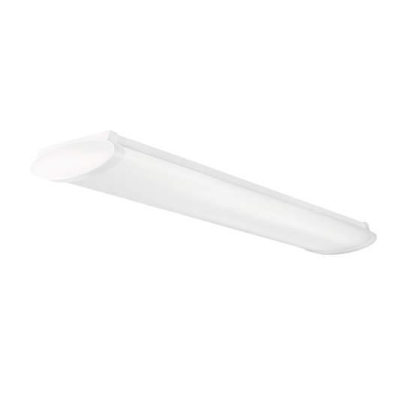 |  | 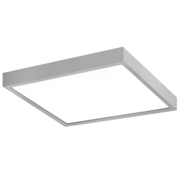
1056 | Komunikacja | 1 |  |  |  |  |  | 2 |  |  |  | 1
1057 | Komunikacja | 10 |  |  |  |  |  | 2 | 1 |  |  | 3
1058 | Magazyn czysty | 2 |  |  |  | 1 |  |  |  |  |  | 1
1059 | WC personelu |  |  | 3 | 3 | 2 |  |  |  |  |  | 2
1060 | Sala chorych | 2 |  |  |  |  | 1 |  |  |  | 4
 | Natrysk |  |  |  | 1 | 1
 | WC |  |  |  | 1 | 1
1061 | Pokój lekarski |  | 4 |  |  |  | 1 |  |  |  | 4
1063 | Pokój lekarski |  | 3 |  |  |  | 1 |  |  |  | 4
1064 | Sala intensywnego nadzoru medycznego |  | 12 |  |  |  | 3 |  |  |  | 19 | 4
1065 | Gabinet zabiegowy | 4 |  |  | 1 | 2 |  |  |  |  |  | 4
1066 | WC męski |  |  | 3 |  | 2 |  |  |  | 2 |  | 2
1066a | WC niepełnosprawnych |  |  |  | 3 | 2
1066b | Łazienka męska |  |  |  | 3 | 2
1066c | WC męskie |  |  |  | 1 |  |  |  |  | 1
1066d | Wc Męskie |  |  |  | 1 |  |  |  |  | 1
1067 | Pielęgniarka oddziałowa |  | 3 |  |  |  | 1 |  |  |  | 4
1069 | Pom. socjalne | 2 |  |  |  | 1 |  |  |  |  |  | 5
1071 | Sala chorych | 4 |  |  | 1 |  | 1 |  |  |  | 4
1072 | Magazyn brudny |  |  | 2 |  | 1 |  |  |  |  |  | 1
1073 | Sala chorych | 4 |  |  | 1 |  | 1 |  |  |  | 4
1075 | Sala chorych | 4 |  |  | 1 |  | 1 |  |  |  | 4
1076 | WC damskie |  |  | 2 | 3 | 2 |  |  |  |  |  | 2
1077 | Sekretariat |  | 4 |  |  |  | 1 |  |  |  | 6
1078 | Sala chorych | 4 |  |  | 1 |  | 1 |  |  |  | 4
1078a | Łazienka z WC |  |  |  | 2 | 2 |  |  |  |  |  | 1
1080 | Sala chorych | 4 |  |  | 1 |  | 1 |  |  |  | 4
1080a | Łazienka z WC |  |  |  | 2 | 2 |  |  |  |  |  | 1
1081 | Sala chorych |  | 3 |  |  |  | 1 |  |  |  | 4
1081a | Łazienka z WC |  |  |  | 2 | 2 |  |  |  |  |  | 1
1082 | Pom. gospodarcze |  |  |  | 2 | 1 |  |  |  |  |  | 1
1084 | Sala chorych | 4 |  |  |  |  | 1 |  |  |  | 4
1084a | Łazienka z WC |  |  |  | 2 | 1 | 2 |  |  |  |  | 1
SUMA OSPRZĘTU |  | 45 | 29 | 10 | 32 | 25 | 17 | 4 | 1 | 4 | 69 | 30
CENA JEDNOSTKOWA NETTO OSPRZĘTU ELEKTROINSTALACYJNEGO |  | 0.00 zł | 0.00 zł | 0.00 zł | 0.00 zł | 0.00 zł | 0.00 zł | 0.00 zł | 0.00 zł | 0.00 zł | 0.00 zł | 0.00 zł
WARTOŚĆ POZYCJI NETTO |  | 0.00 zł | 0.00 zł | 0.00 zł | 0.00 zł | 0.00 zł | 0.00 zł | 0.00 zł | 0.00 zł | 0.00 zł | 0.00 zł | 0.00 zł
SUMA NETTO KOSZTÓW ZA MATERIAŁY BRANŻY ELEKTRYCZNEJ |  | 0.00 zł
NAKŁAD JEDNOSTKOWY Rg WG SEKOCENBUD |  | 0 | 0 | 0 | 0 | 0 | 0 | 0 | 0 | 0 | 0 | 0
SUMA Rg DLA DANEJ POZYCJI |  | 0 | 0 | 0 | 0 | 0 | 0 | 0 | 0 | 0 | 0 | 0
STAWKA Rg NETTO WG CEN RYNKOWYCH |  | 0.00 zł | 0.00 zł | 0.00 zł | 0.00 zł | 0.00 zł | 0.00 zł | 0.00 zł | 0.00 zł | 0.00 zł | 0.00 zł | 0.00 zł
WARTOŚĆ NETTO ROBOCIZNY DLA DANEJ POZYCJI |  | 0.00 zł | 0.00 zł | 0.00 zł | 0.00 zł | 0.00 zł | 0.00 zł | 0.00 zł | 0.00 zł | 0.00 zł | 0.00 zł | 0.00 zł
RAZEM ROBOCIZNA |  | 0.00 zł
WARTOŚĆ Z NARZUTEM: KOSZTY POŚREDNIE Kp=…...% OD "R", ZYSK Z=………..% OD "R" |  | 0.00 zł
RAZEM NETTO WARTOŚĆ ROBÓT ELEKTROINSTALACYJNYCH |  | 0.00 zł
WASRTOŚĆ BRUTTO ROBÓT ELEKTROINSTALACYJNYCH WRAZ Z MATERIAŁAMI (PODATEK VAT …...%) |  | 0.00 zł

